Dashboard
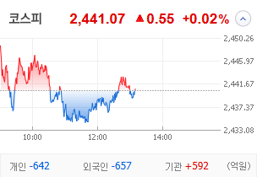
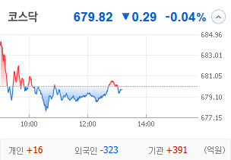
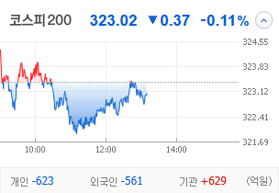
KOSPI | KOSDAQ | KOSPI 200 | 상승종목 |  |  |  |  |  |  |  | 종목별 투자정보
 |  |  | 번호 | 구분 | 종목번호 | 종목명 | 현재가 | 전일비 | 등락률 | URL | 종목명 | 형지엘리트
 |  |  | 1 | KOSPI | 093240 | 형지엘리트 | 2,135 | △ 276 | 15% | ▶ | 현재가 |  |  |  | 2,135
 |  |  | 2 |  | 329180 | HD현대중공업 | 299,000 | △ 27,000 | 10% | ▶ | 전일비 |  |  |  | △ 276
 |  |  | 3 |  | 003780 | 진양산업 | 9,370 | △ 780 | 9% | ▶ | 등락률 |  |  |  | 15%
 |  |  | 4 |  | 051630 | 진양화학 | 3,460 | △ 270 | 8% | ▶ | 거래량 |  |  |  | 19,969,900
다우산업 | 나스닥 | S&P 500 | 5 |  | 082740 | 한화엔진 | 18,920 | △ 1,280 | 7% | ▶ | 시가총액(억) |  |  |  | 757
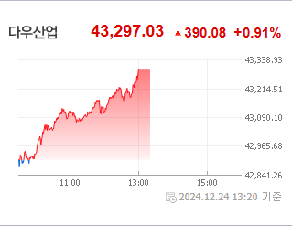
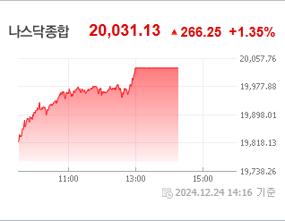
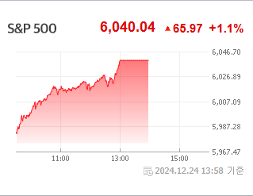
 |  |  | 6 |  | 457480 | ACE 테슬라밸류체인액티브 | 20,440 | △ 1,325 | 7% | ▶ | 영업이익(억) |  |  |  | 70
 |  |  | 7 |  | 010130 | 고려아연 | 1,210,000 | △ 76,000 | 7% | ▶ | 외국인비율(%) |  |  |  | 0.69
 |  |  | 8 |  | 011790 | SKC | 111,300 | △ 6,600 | 6% | ▶ | PER(배) |  |  |  | 10.36
 |  |  | 9 |  | 018500 | 동원금속 | 1,843 | △ 103 | 6% | ▶ | ROE(%) |  |  |  | 8.75
 |  |  | 10 |  | 085310 | 엔케이 | 801 | △ 43 | 6% | ▶ | PBR(배) |  |  |  | 0.9
USD환율 | JPY환율 | EUR환율 | 1 | KOSDAQ | 387570 | 파인메딕스 | 21,700 | △ 11,700 | 117% | ▶
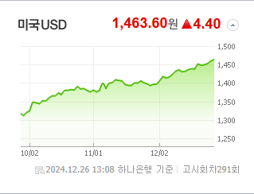
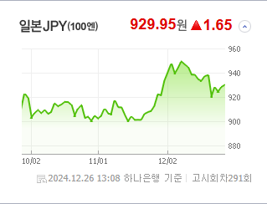
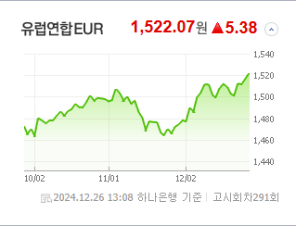
 |  |  | 2 |  | 229000 | 젠큐릭스 | 1,706 | ▲ 393 | 30% | ▶ | 종목별 전자공시 |  |  | 오늘의 리포트
 |  |  | 3 |  | 377480 | 마음AI | 19,780 | △ 4,000 | 25% | ▶ | 파일명 |  | URL | 구분 | 개수
 |  |  | 4 |  | 065350 | 신성델타테크 | 125,100 | △ 23,100 | 23% | ▶ | 조회공시요구(현저한시황변동)에대한답변(중요공시대상없음) |  | ▶ | 시황정보 | 13
 |  |  | 5 |  | 160190 | 하이젠알앤엠 | 13,170 | △ 2,360 | 22% | ▶ | 조회공시요구(현저한시황변동) |  | ▶ | 투자정보 | 8
 |  |  | 6 |  | 043590 | 웰킵스하이텍 | 741 | △ 130 | 21% | ▶ | 분기보고서 (2024.09) |  | ▶ | 종목분석 | 10
WTI | 유가 | 금 | 7 |  | 217270 | 넵튠 | 5,980 | △ 1,020 | 21% | ▶ | 주식등의대량보유상황보고서(약식) |  | ▶ | 산업분석 | 7
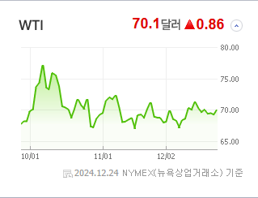
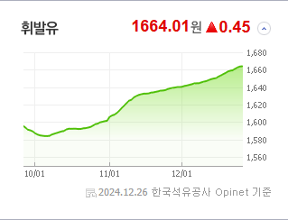
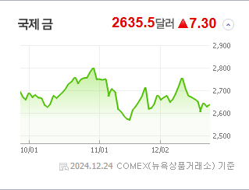
 |  |  | 8 |  | 205500 | 액션스퀘어 | 2,720 | △ 420 | 18% | ▶ |  |  |  | 경제분석 | 2
 |  |  | 9 |  | 050890 | 쏠리드 | 6,570 | △ 920 | 16% | ▶ |  |  |  | 경제전망리포트
 |  |  | 10 |  | 460940 | 피앤에스미캐닉스 | 10,160 | △ 1,340 | 15% | ▶ |  |  |  | 2024년 11월 경제전망보고서(Indigo Book)_FFFFF.pdf

 | 전일대비
조선 | 5.83%
가정용기기와용품 | 5.82%
비철금속 | 5.22%
통신장비 | 2.65%
복합유틸리티 | 1.82%
사무용전자제품 | 1.72%
자동차 | 1.59%
무역회사와판매업체 | 1.56%
소프트웨어 | 1.39%
방송과엔터테인먼트 | 1.16%
기타금융 | 1.07%
건강관리기술 | 0.90%
석유와가스 | 0.87%
핸드셋 | 0.80%
건강관리업체및서비스 | 0.76%
생물공학 | 0.63%
에너지장비및서비스 | 0.54%
가구 | 0.53%
항공화물운송과물류 | 0.52%
기타 | 0.52%
도로와철도운송 | 0.50%
우주항공과국방 | 0.45%
제약 | 0.30%
레저용장비와제품 | 0.28%
호텔,레스토랑,레저 | 0.23%
자동차부품 | 0.21%
교육서비스 | 0.19%
 | 업종별시세 |  | 주요 뉴스 |  |  |  |  |  |  |  | 종목별 뉴스공시
 |  |  | 출처 |  | 제목 |  |  |  |  | URL | 제목 |  |  | URL | 종목명
 |  |  | 이데일리 |  | 한은 내년 ‘금리인하’ 예고…환율 1460원에서도 고점 탐색[외환분석] |  |  |  |  | ▶ | 한화생명e스포츠, 내달 5일 팬페스타 개최 |  |  | ▶ | 형지엘리트
 |  |  | 디지털타임스 |  | `157만` 청년도약계좌, 내년부터 기여금 2.4만→3.3만원 확대 |  |  |  |  | ▶ | 미국·인도 조선업 파트너 되나…HD현대重 시총 11위 '들썩' |  |  | ▶ | HD현대중공업
 |  |  | 문화일보 |  | 환율 장중 1465원 뚫어… 코스피는 약보합 |  |  |  |  | ▶ | 인도 러브콜·고환율 수혜 HD현대중공업 6% 상승…상장 이후 최고가 [... |  |  | ▶ | 한화엔진
 |  |  | 아이뉴스24 |  | 아이큐어, 상상인·상상인플러스저축銀 손안에 |  |  |  |  | ▶ | 영풍·MBK, 고려아연 자기주식처분금지 가처분 신청 취하 |  |  | ▶ | 고려아연
 |  |  | 머니투데이 |  | 오늘이 배당 막차 탈 마지막 기회…'수익률 7~8%' 이 종목 주목 |  |  |  |  | ▶ | 4분기 실적 예상 영업익 11.8%↓…'어닝 서프라이즈' 종목은 |  |  | ▶ | SKC
 |  |  | 헤럴드경제 |  | 계엄사태 후 ETF 투자 개미 72% 미국에 쏠렸다 |  |  |  |  | ▶ | 젠큐릭스, 자회사 주식 양도로 '상한가'[핫종목] |  |  | ▶ | 젠큐릭스
 |  |  | 뉴시스 |  | "연말 배당 받으려면 오늘까지 매수해야" 고배당株 주목 |  |  |  |  | ▶ | 코스피·코스닥 동반 약세…외국인, 오전에만 1300억 순매도[장중시황.... |  |  | ▶ | 신성델타테크
 |  |  | 헤럴드경제 |  | 연말 배당차익 노린 투자금 급감 |  |  |  |  | ▶ | [특징주]60년 모터 기술이 휴머노이드 심장으로…하이젠알앤엠에 쏠린..... |  |  | ▶ | 하이젠알앤엠
 |  |  | 헤럴드경제 |  | 내년 ‘양자기술의 해’…양자 컴퓨팅, AI 바통 이어 받나 |  |  |  |  | ▶ | [ET라씨로] 넵튠, 자회사 게임 '이터널 리턴' 中 서비스 허가증 획... |  |  | ▶ | 넵튠
 |  |  | 헤럴드경제 |  | ‘$1=1500원’ 시대 정말 현실화?…시름시름 韓 증시, ‘外人 대탈출’에 더 타격? [투자360] |  |  |  |  | ▶ | 삼국블레이드 키우기, 겨울 맞이 콘텐츠 업데이트 실시 |  |  | ▶ | 액션스퀘어
 |  |  | 서울경제 |  | ‘고환율 땡큐’ 매출 70%가 수출…HD현대일렉트릭 순매수 1위[주식 초고수는 지금] |  |  |  |  | ▶ | 쏠리드, 작년 세계 중계기 시장 점유율 15%…1위와 격차 좁혀 |  |  | ▶ | 쏠리드
 |  |  | 파이낸셜뉴스 |  | 삼성운용, 'KODEX 미국서학개미 ETF' 순자산 1000억 돌파 |  |  |  |  | ▶ | [이 시각 시황] 넷플릭스 오징어게임2 전 세계 공개…영화 관련주 상.... 동영상기사 |  |  | ▶ | 피앤에스미캐닉스
 |  |  | 연합뉴스 |  | 고환율에 투심 위축…코스피 0.2% 내려 2,430대로 밀려 |  |  |  |  | ▶
 |  |  | 헤럴드경제 |  | 美·印 쏟아지는 ‘러브콜’에 조선株 랠리···HD현대중공업, 장중 역대 최고가 [투자360] |  |  |  |  | ▶
 |  |  | 뉴시스 |  | HLB그룹 진양곤 회장, HLB제넥스 주식 잇단 매수 |  |  |  |  | ▶
 |  |  | 머니투데이 |  | 한풀 꺾인 비트코인, 과매수 vs 숨고르기…국민 10명 중 3명 '조마조마' |  |  |  |  | ▶
 |  |  | 디지털타임스 |  | "이재명에 투자하고 한동훈으로 헷지하자"[김남석의 개미생활] |  |  |  |  | ▶
 |  |  | 이코노미스트 |  | 비트코인, 10만 달러 재진입 코앞…산타랠리 효과 |  |  |  |  | ▶
 |  |  | 머니투데이 |  | TIGER 미국필라델피아AI반도체나스닥 ETF, 개인 1000억 샀다 |  |  |  |  | ▶
 |  |  | 헤럴드경제 |  | 개인·기관 ‘사자’ vs 外人 ‘팔자’…코스피, 2440대 줄다리기 [투자360] |  |  |  |  | ▶

